校准方案
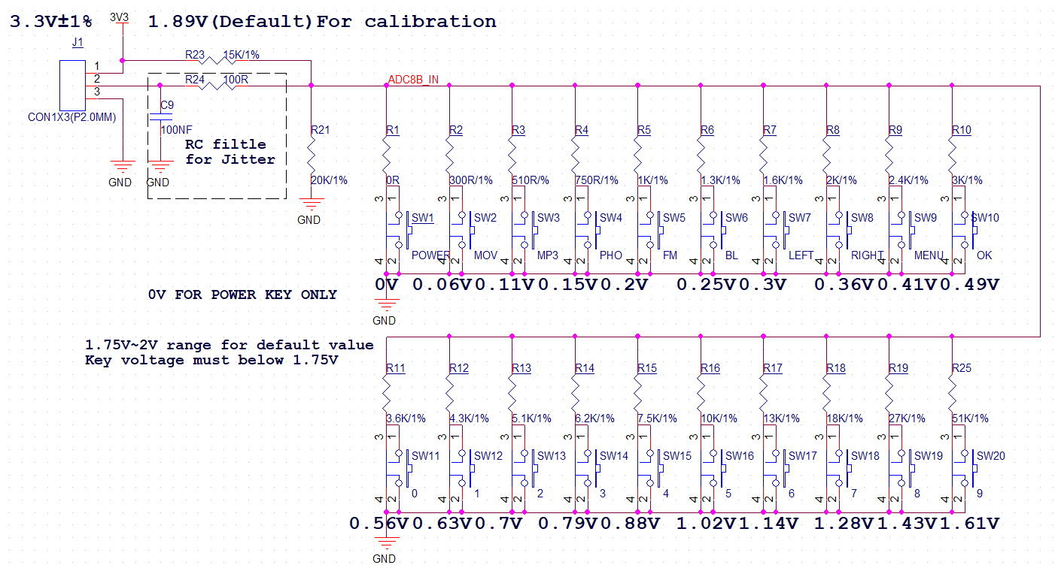

20KEY
Type | Value | KEY NO | Rset | RSUM | VKEY | KREG | MIN | MAX | Margin | ADC Margin | SW LOW | SW HIGH
VDDIO电压 | 3.3 | 1 | 0 | 0 | 0.00 | 0 | 0 | 0 | 0.062492753623 | 8 | 0 | 61
上臂电阻 | 15 | 2 | 0.3 | 0.29556650246 | 0.06 | 8 | 0.062492753623 | 0.065043478261 | 0.038737550526 | 5 | 62 | 83
下臂电阻 | 20 | 3 | 0.51 | 0.49731838128 | 0.11 | 14 | 0.10378102879 | 0.10801698915 | 0.040672666027 | 5 | 84 | 127
ADC IN | 1.8857142857 | 4 | 0.75 | 0.72289156627 | 0.15 | 19 | 0.14868965517 | 0.15475862069 | 0.038316006176 | 5 | 128 | 173
ADC REG | 241 | 5 | 1 | 0.95238095238 | 0.20 | 25 | 0.19307462687 | 0.20095522388 | 0.04241380651 | 5 | 174 | 221
 |  | 6 | 1.3 | 1.220657277 | 0.25 | 32 | 0.24336903039 | 0.2533024602 | 0.037394169011 | 5 | 222 | 271
 |  | 7 | 1.6 | 1.4814814815 | 0.30 | 38 | 0.29069662921 | 0.30256179775 | 0.047059823869 | 6 | 272 | 325
 |  | 8 | 2 | 1.8181818182 | 0.36 | 46 | 0.34962162162 | 0.36389189189 | 0.040358108108 | 5 | 326 | 383
 |  | 9 | 2.4 | 2.1428571429 | 0.41 | 53 | 0.40425 | 0.42075 | 0.058361111111 | 7 | 384 | 449
 |  | 10 | 3 | 2.6086956522 | 0.49 | 63 | 0.47911111111 | 0.49866666667 | 0.047924882629 | 6 | 450 | 522
 |  | 11 | 3.6 | 3.0508474576 | 0.56 | 71 | 0.5465915493 | 0.56890140845 | 0.048465961139 | 6 | 523 | 592
 |  | 12 | 4.3 | 3.5390946502 | 0.63 | 81 | 0.61736736959 | 0.64256603774 | 0.046813272609 | 6 | 593 | 665
 |  | 13 | 5.1 | 4.0637450199 | 0.70 | 90 | 0.68937931034 | 0.71751724138 | 0.058142333089 | 7 | 666 | 746
 |  | 14 | 6.2 | 4.7328244275 | 0.79 | 101 | 0.77565957447 | 0.80731914894 | 0.055080851064 | 7 | 747 | 834
 |  | 15 | 7.5 | 5.4545454545 | 0.88 | 113 | 0.8624 | 0.8976 | 0.097476923077 | 12 | 835 | 945
 |  | 16 | 10 | 6.6666666667 | 1.02 | 130 | 0.99507692308 | 1.0356923077 | 0.078003056546 | 10 | 946 | 1074
 |  | 17 | 13 | 7.8787878788 | 1.14 | 145 | 1.1136953642 | 1.1591523179 | 0.092718649861 | 12 | 1075 | 1205
 |  | 18 | 18 | 9.4736842105 | 1.28 | 164 | 1.2518709677 | 1.3029677419 | 0.099731053245 | 13 | 1206 | 1352
 |  | 19 | 27 | 11.489361702 | 1.43 | 183 | 1.4026987952 | 1.4599518072 | 0.1221489122 | 16 | 1353 | 1520
 |  | 20 | 51 | 14.366197183 | 1.61 | 207 | 1.5821007194 | 1.646676259 | 0.12992374101 | 17 | 1521 | 1647

10KEY
Type | Value | KEY NO | Rset | RSUM | VKEY | KREG | MIN | MAX | Margin | ADC Margin | SW LOW | SW HIGH
VDDIO电压 | 3.3 | 1 | 0 | 0 | 0.00 | 0 | 0 | 0 | 0.099545068429 | 13 | 0 | 49
上臂电阻 | 15 | 2 | 0.51 | 0.49731838128 | 0.11 | 14 | 0.099545068429 | 0.1122529495 | 0.072941080346 | 9 | 50 | 148
下臂电阻 | 20 | 3 | 1 | 0.95238095238 | 0.20 | 25 | 0.18519402985 | 0.2088358209 | 0.069995639779 | 9 | 149 | 243
ADC IN | 1.8857142857 | 4 | 1.6 | 1.4814814815 | 0.30 | 38 | 0.27883146067 | 0.31442696629 | 0.073323033708 | 9 | 244 | 350
ADC REG | 241 | 5 | 2.4 | 2.1428571429 | 0.41 | 53 | 0.38775 | 0.43725 | 0.087031690141 | 11 | 351 | 480
 |  | 6 | 3.6 | 3.0508474576 | 0.56 | 71 | 0.52428169014 | 0.59121126761 | 0.070030111705 | 9 | 481 | 625
 |  | 7 | 5.1 | 4.0637450199 | 0.70 | 90 | 0.66124137931 | 0.74565517241 | 0.081544827586 | 10 | 626 | 785
 |  | 8 | 7.5 | 5.4545454545 | 0.88 | 113 | 0.8272 | 0.9328 | 0.1354384106 | 17 | 786 | 1000
 |  | 9 | 13 | 7.8787878788 | 1.14 | 145 | 1.0682384106 | 1.2046092715 | 0.14083651161 | 18 | 1001 | 1274
 |  | 10 | 27 | 11.489361702 | 1.43 | 183 | 1.3454457831 | 1.5172048193 | 0.25536660929 | 33 | 1275 | 1517

